地图道路显示样式说明
要素 | Collector显示样式 |  |  | editor显示说明 |  |  |  | 1、种别通过颜色作为基础显示 2、道路形态或LINK部分属性通过线型直接区分 3、道路名标注第一官方 4、道路方向在涂面直接标注，其他方向类信息触发后在图面显示 5、其他LINK信息通过专题图表达 6、背景等要素通过线型和颜色显示
 | 提取Tips | 特殊线型 | 备注 | 建议显示示例 | 显示使用频率 | 显示分类 | 要素
道路形状 | —— | —— | —— | 触发显示形状点 | 高 | 触发显示 | 道路形状
道路种别 | —— | 道路等级的显示样式 | —— | 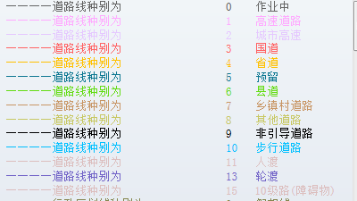 | 高 | 颜色显示 | 道路种别
道路方向 （含时间段单方向道路） |  | 单方向道路：绘制箭头 时间段单方向提取tips 新增：单link标注 | —— |  | 高 | 标注显示 | 道路方向
上下分离 | —— | 加粗显示（线粗2） | —— | 与外业一致 | 高 | 线型显示 | 上下分离
道路覆盖 | √ |  |  | —— | —— | 专题显示 | 道路覆盖
高架路 （630963） | —— |  | 1、与桥共存： 2、与跨线立交桥共存： | 暂无 | 低 | 线型显示 | 高架
匝道 | —— |  | —— | 与外业一致 | 高 | 线型显示 | 匝道
跨线天桥（OverPass） | —— |  | —— | 与外业一致 | 低 | 线型显示 | 跨线天桥（OverPass）
跨线地道（UnderPass） | —— |  | —— | 与外业一致 | 低 | 线型显示 | 跨线地道（UnderPass）
步行街 |  | —— | —— | 暂无 | 高 | 线型显示 | 步行街
公交专用道 | —— |  | —— | 暂无 | 低 | 线型显示 | 公交专用道
跨线立交桥 |  |  | 与桥属性共存： | 与外业一致 | 低 | 线型显示 | 跨线立交桥
桥 |  |  | 与跨线立交桥共存：同上 | 与外业一致 | 高 | 线型显示 | 桥
隧道 |  |  | —— |  | 高 | 线型显示 | 隧道
辅路 | —— |  | —— | 与外业一致 | 高 | 线型显示 | 辅路
POI连接路 |  |  | 与区域内道路、停车场出入口Link共存 | 暂无 | 中 | 线型显示 | POI连接路
区域内道路 | —— |  | 与POI连接路共存，同POI连接路 | 与外业一致 | 高 | 线型显示 | 区域内道路
停车场出入口Link | —— |  | —— | 暂无 | 低 | 线型显示 | 停车场出入口Link
风景路线 |  |  | —— | 暂无 | 低 | 线型显示 | 风景路线
施工 |  |  | —— | 与外业一致 | 高 | 线型显示 | 施工
维修 |  |  | —— | 与外业一致 | 中 | 线型显示 | 维修
季节性关闭道路 |  | —— | —— | 专题图显示 | 低 | 专题显示 | 季节性关闭道路
Usage fee required |  |  | —— | 专题图显示 | 低 | 专题显示 | Usage fee required
收费开放道路 | √ | —— | 与区域内道路共存 | —— | 低 | 专题显示 | 收费开放道路
障碍物 |  | —— | —— | —— | 低 | 专题显示 | 障碍物
铁路道口 |  | —— | —— | —— | 低 | 专题显示 | 铁路道口
复合路口 | —— | —— | —— |  | 高 | icon显示 | 复合路口
红绿灯 |  | —— | —— |  | 高 | icon显示 | 红绿灯
点限速 |  | —— | —— |  | 高 | icon显示 | 点限速
可变限速 |  | —— | —— |  | 低 | icon显示 | 可变限速
条件限速 |  | —— | —— | 暂无 | 高 | icon显示 | 条件限速
线限速 | —— | —— | —— |  | 高 | 触发显示+专题显示 | 线限速
车道信息 |  | —— | —— |  | 高 | icon显示 | 车道信息
交通限制 |  | —— | —— |  | 高 | icon显示 | 交通限制
禁止穿行 |  | —— | —— | 专题图显示 | 中 | 专题显示 | 禁止穿行
顺行 |  | —— | —— |  | 中 | icon显示 | 顺行
分叉口提示（SE） |  | —— | —— |  | 中 | icon显示 | 分叉口提示（SE）
路口语音引导 |  | —— | —— |  | 中 | icon显示 | 路口语音引导
坡度 |  | —— | —— |  | 中 | icon显示 | 坡度
大门 |  | —— | —— |  | 中 | icon显示 | 大门
立交(分层) |  | —— | —— |  | 高 | icon显示 | 立交(分层)
警示信息（危险信息） |  | —— | —— |  | 中 | icon显示 | 警示信息（危险信息）
收费站 |  | —— | —— |  | 中 | icon显示 | 收费站
电子眼 |  | —— | —— |  | 中 | icon显示 | 电子眼
减速带 |  | —— | —— |  | 低 | icon显示 | 减速带
卡车地图（限高、限重、轴重） |  | —— | —— |  | 低 | —— | 卡车地图（限高、限重、轴重）
Real Sign | √ | —— | —— | 建议按照类型进行区分，优先级待定 | 高 | icon显示+标注显示 | Real Sign
方向看板 |  | —— | —— |  | 中 | icon显示+标注显示 | 方向看板
3D模式图 |  | —— | —— |  | 高 | icon显示+标注显示 | 3D模式图
提左/提右模式图 |  | —— | —— |  | 中 | icon显示+标注显示 | 提左/提右模式图
普通路口模式图 |  | —— | —— |  | 中 | icon显示+标注显示 | 普通路口模式图
高速入口模式图 |  | —— | —— |  | 中 | icon显示+标注显示 | 高速入口模式图
一般道路方面 |  | —— | —— |  | 高 | icon显示+标注显示 | 一般道路方面
高速分歧 |  | —— | —— |  | 高 | icon显示+标注显示 | 高速分歧
高速路口实景图 |  | —— | —— |  | 中 | icon显示+标注显示 | 高速路口实景图
普通路口实景图 |  | —— | —— |  | 中 | icon显示+标注显示 | 普通路口实景图
立交桥名 |  | —— | —— | 代表点上标注显示 | 低 | 标注显示 | 立交桥名
道路名 | —— | —— | —— | 线上标注显示中文 | 高 | 标注显示 | 道路名
自然语音引导 | √ | —— | —— | 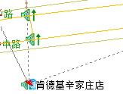 | 低 | icon显示+标注显示 | 自然语音引导
背景（绿地、水系、铁路、停车场面） | —— | —— | —— | 根据种别不同颜色区分 | 中 | 颜色显示+线型显示 | 背景（绿地、水系、铁路、停车场面），行政区区划等
POI | —— | —— | —— | icon显示 | 中 | icon显示 | POI
FC | —— | —— | —— |  | 中 | 专题显示 | FC
RTIC | —— | —— | —— |  | 中 | 触发显示+专题显示 | RTIC
限制信息 |  |  |  |  | 中 | 触发显示+专题显示 | 限制信息
行人导航 |  |  |  |  | 低 | 触发显示+专题显示 | 行人导航
CRF信息 |  |  |  | 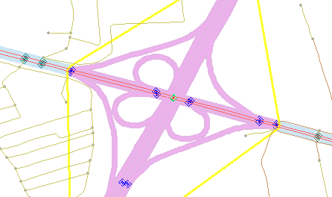 | 中 | 线型显示 | CRF信息

